ログイン
外部設計書 |  |  |  |  | 画面名 |  | ログインページ・新規登録ページ |  |  |  | 作成者 | 橋本凪沙 |  |  | 更新者
 |  |  |  |  | システム名 |  | がんばりシェアアプリ |  |  |  | 作成日 | 2023-06-06 |  |  | 更新日
 |  |  |  |  | 備考

 | 画面設計
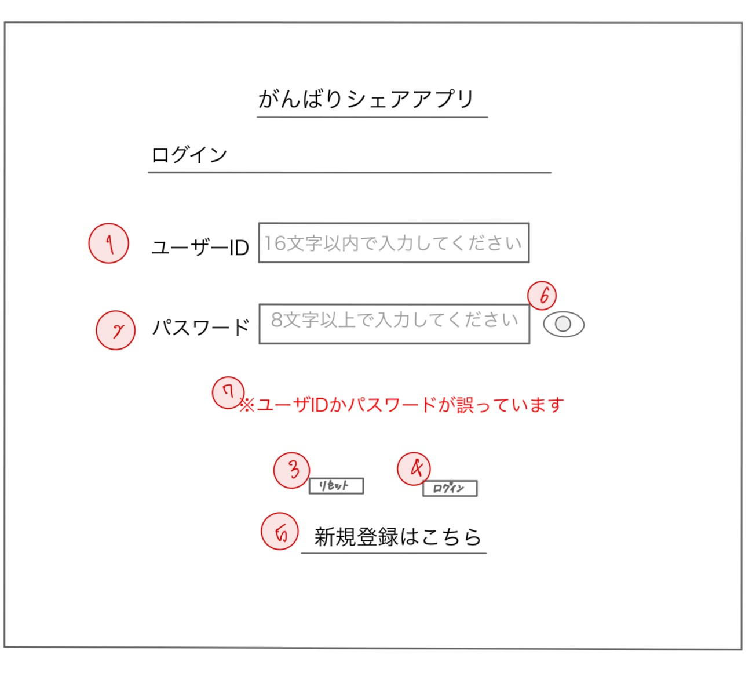

 | 機能設計

 |  | ページロード
 |  |  | ロード時に、以下の処理を実行する。
 |  |  | ログイン状態を判定し、ログイン状態である場合はトップページにリダイレクトする。

 |  | ログイン画面
 |  | 「1 ユーザID」
 |  |  | ユーザが自身で登録したユーザIDを入力するテキストボックス。
 |  | 「2 パスワード」
 |  |  | ユーザが自身で登録したパスワードを入力するテキストボックス。
 |  | 「3 リセット」クリック
 |  |  | 「1 ユーザID」「2 パスワード」のテキストボックスに空の文字列を挿入し、入力をリセットする。
 |  | 「4 ログイン」クリック
 |  |  | 「1 ユーザID」「2 パスワード」に入力されたデータをデータベースと照合し、一致していた場合は、
 |  |  | アプリのトップページにリダイレクトする。一致しなかった場合は、入力内容が誤っている旨をページ内のメッセージにて通知する。
 |  | 「5 新規登録はこちら」クリック
 |  |  | 新規登録ページに遷移する。
 |  | 「6 パスワードの表示・非表示」クリック
 |  |  | パスワードの表示・非表示を切り替える。
 |  | 「7 エラーメッセージ」
 |  |  | ユーザIDまたはパスワードが一致しなかった場合、「※ユーザIDかパスワードが誤っています」と表示する。

 | 項目定義書

 | No | 物理名 |  | 論理名 |  | 画面型 |  | データ型 | min | max | DBテーブル |  | DBカラム | 備考
 | 1 | userID |  | ユーザID |  | Textbox |  | String | 1 | 16 | acsounts |  | user_id
 | 2 | password |  | パスワード |  | Textbox |  | String | 1 |  | acsounts |  | password
 | 3 | reset |  | リセット |  | Button |  | String
 | 4 | login |  | ログイン |  | Button |  | String |  |  | acsounts |  |  | SELECT
 | 5 | linkedCreateAccount |  | 新規登録リンク |  | Anchor |  | String
 | 6 | toggleView |  | 表示切替 |  | CheckBox |  | String
 | 7 | errMsg |  | エラーメッセージ |  | Label |  | String

トップページ
外部設計書 |  |  |  |  | 画面名 |  | トップページ |  |  |  | 作成者 | 橋本凪沙 |  |  |  | 更新者
 |  |  |  |  | システム名 |  | がんばりシェアアプリ |  |  |  | 作成日 | 2023-06-06 |  |  |  | 更新日
 |  |  |  |  | 備考

 | 画面設計
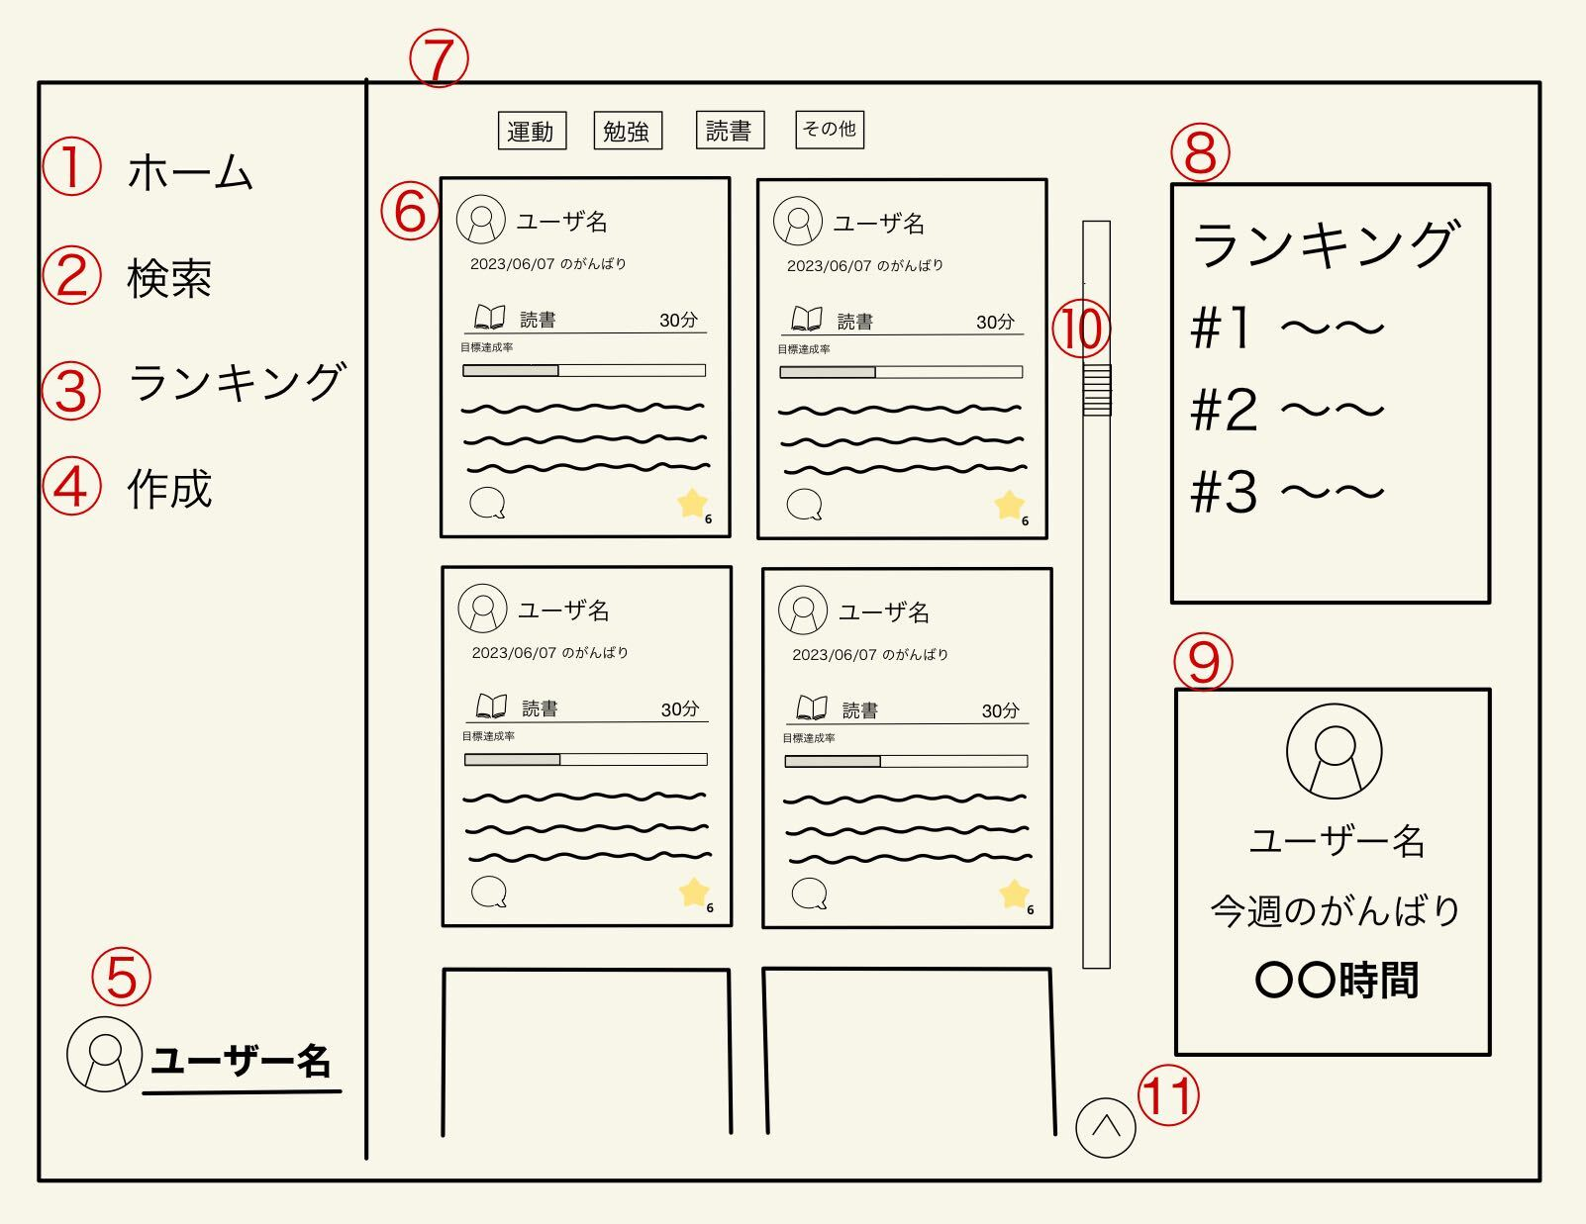

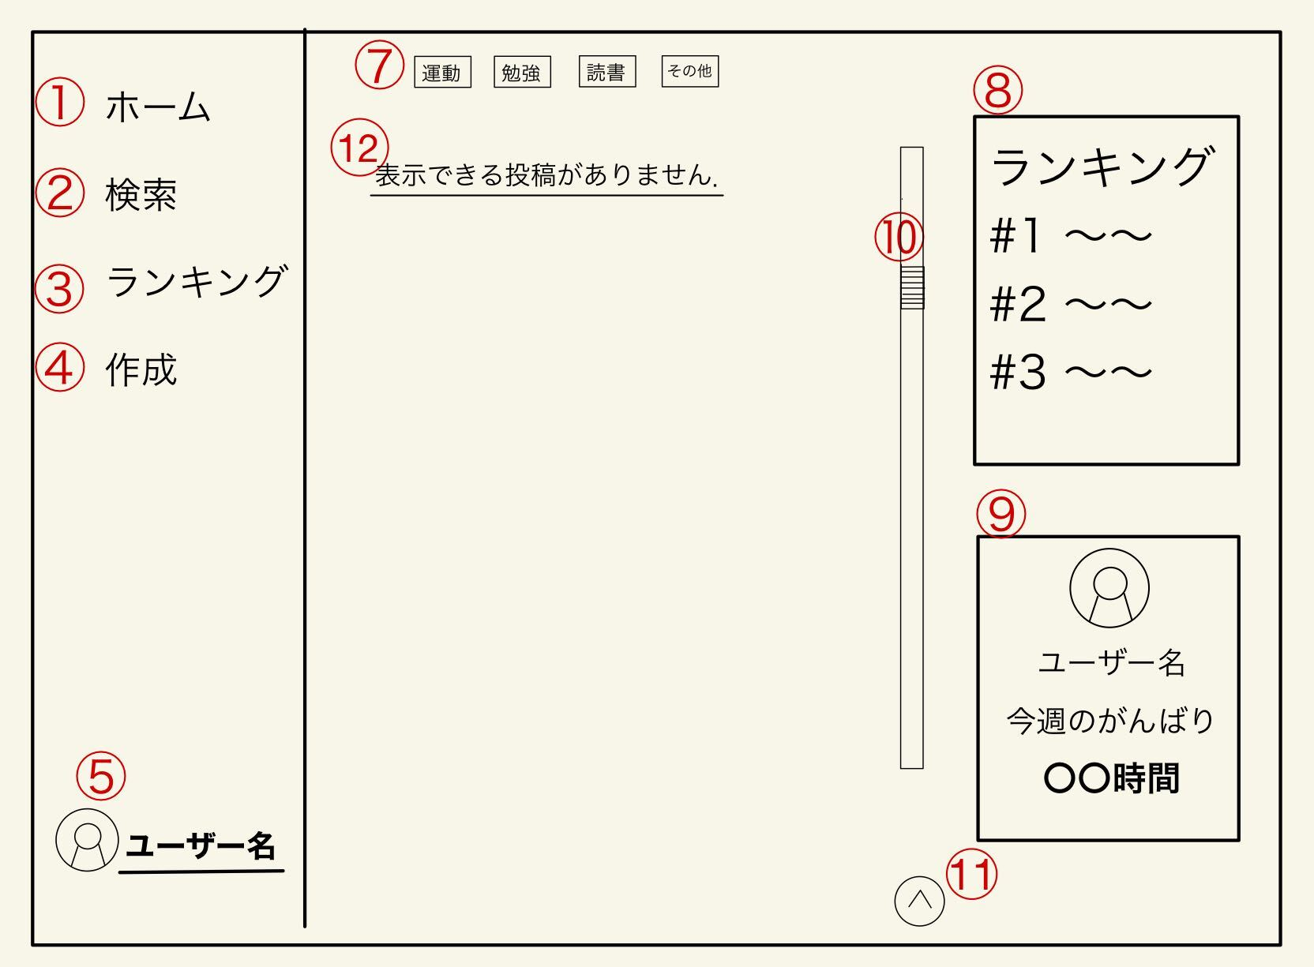

13

 | 機能設計

 |  | ページロード
 |  |  | ロード時に、以下の処理を実行する。
 |  |  | ログイン状態を判定し、ログイン状態でない場合はログイン画面へリダイレクトする。
 |  |  | 投稿されたデータの最新３０件を「６ユーザーのがんばり」に表示する。 投稿はアイコン・名前・ID・がんばり時間・目標までの進捗・投稿者の一言コメントを表示する
 |  |  | 全体ランキングを「７小ランキング」に表示する
 |  |  | ユーザ自身のがんばり時間を「８今週のがんばり時間」に表示する

 |  | 「1 ホーム」クリック
 |  |  | ページを更新する。
 |  | 「2 検索」クリック
 |  |  | ユーザ検索ページに遷移する。
 |  | 「3 ランキング」クリック
 |  |  | ランキング詳細ページに遷移する。
 |  | 「4 作成」クリック
 |  |  | 投稿のモーダルウィンドウを表示する。
 |  | 「5 ユーザ名」クリック
 |  |  | マイページに遷移する。
 |  | 「6 投稿一覧」
 |  |  | 投稿されたデータの最新20件を表示する。
 |  | 「7 タグ別表示投稿切り替え」 クリック
 |  |  | タグ別の表示を切り替える。複数選択可
 |  | 「8 ランキング」
 |  |  | ランキングを表示する。
 |  | 「9 今週の頑張り時間」
 |  |  | ユーザ自身の今週のがんばり時間を表示する。
 |  | 「10 スクロールバー」
 |  |  | 投稿の一覧をスクロールする
 |  | 「11 一番上へ」クリック
 |  |  | クリックすると一番上へ移動する。
 |  | 「12 「表示できる項目がありません」」
 |  |  | 何も更新する状態がない場合、エラーメッセージを表示する

 |  | 「13 投稿完了通知」
 |  |  | 投稿が正常に完了した際に、画面の右下に表示する通知(トースト)
 |  |  | 表示されて2秒経過で自動的に消える。

 | 項目定義書

 | No | 物理名 |  | 論理名 |  | 画面型 |  | データ型 | min | max | DBテーブル |  | DBカラム |  | 備考
 | 1 | home |  | ホーム |  | Button |  | String
 | 2 | serach |  | 検索 |  | Anchor |  | String
 | 3 | ranking |  | ランキング |  | Anchor |  | String
 | 4 | postCreate |  | 作成 |  | Button |  | String
 | 5 | loginUser |  | ログインユーザ名 |  | Anchor |  | String |  |  | accounts |  | user_name
 | 6 | userPost |  | ユーザの投稿 |  | Card |  | String |  |  | posts, comments, riactions
 | 7 | tag |  | タグ |  | CheckBox |  | String |  |  | goals |  | genre_tag
 | 8 | ranking |  | ランキング一覧 |  | Anchor |  | String |  |  | posts |  | ganbari_time
 | 9 | myGanbari |  | 自分のがんばり状況 |  | Anchor |  | String |  |  | posts, goals |  | ganbari_time | goal_time
 | 10 | scrollbar |  | スクロールバー |  | scroll
 | 11 | top |  | 一番上へ |  | Button |  | String
 | 12 | message |  | メッセージ |  | Label |  | String
 | 13 | postComp |  | 投稿完了通知 |  | Toasts |  | String

トップページ_投稿作成
外部設計書 |  |  |  |  | 画面名 |  | 投稿ウィンドウ |  |  |  | 作成者 | 稲垣大誠 |  |  | 更新者
 |  |  |  |  | システム名 |  | がんばりシェアアプリ |  |  |  | 作成日 | 2023-06-06 |  |  | 更新日
 |  |  |  |  | 備考

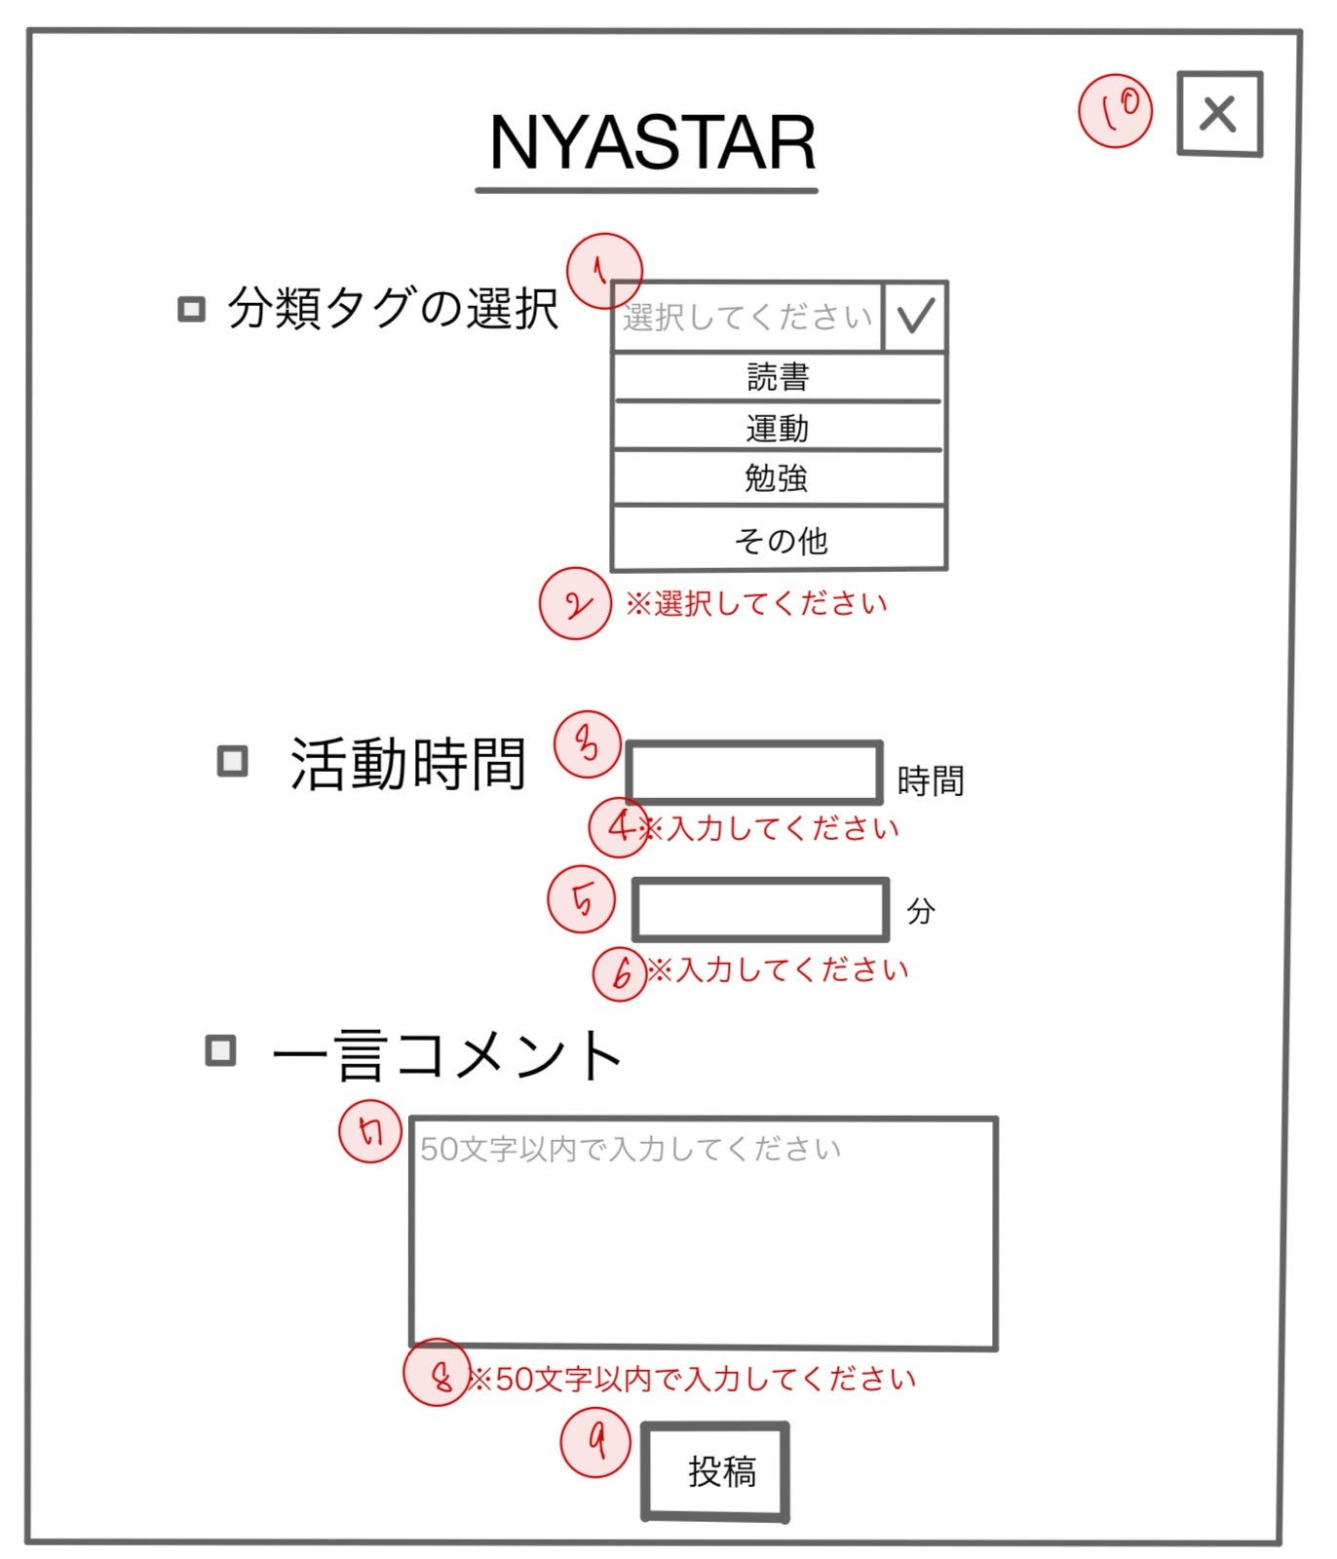
 | 画面設計

 | 機能設計
 |  | 「1 分類タグの選択」クリック
 |  |  | 「がんばり」をのタグ選択できる。
 |  | 「2 「選択してください」 エラーメッセージ」
 |  |  | 分類タグを選択しなかった場合、エラーメッセージが表示する。
 |  | 「3 活動時間」クリック
 |  |  | 「がんばり」の活動時間を入力する。
 |  | 「4 「入力してください」エラーメッセージ」
 |  |  | 活動時間が未入力の場合、エラーメッセージを表示する。

 |  | 「5 活動時間(分)クリック」
 |  |  | 「がんばり」の活動時間(分)を入力する。

 |  | 「6 「入力してください」エラーメッセージ」
 |  |  | 活動時間(分)が未入力の場合、エラーメッセージを表示する。

 |  | 「7 一言コメント」クリック
 |  |  | がんばりに対する一言コメントを50文字以内で入力する。（改行・空欄可）

 |  | 「8 「50文字以内で入力してください」エラーメッセージ」
 |  |  | 一言コメントが50文字以上入力された際、エラーメッセージを表示する。

 |  | 「9 投稿ボタン」 クリック
 |  |  | がんばりを投稿する。

 |  | 「10 閉じるボタン」クリック
 |  |  | モーダルウィンドウを閉じる。

 | 項目定義書

 | No |  | 物理名 | 論理名 |  | 画面型 |  | データ型 | min | max | DBテーブル |  | DBカラム | 備考
 | 1 |  | selectTag | タグ選択 |  | Button |  | String |  |  | goals |  | genre_tag
 | 2 |  | selectTagAlert | タグ選択警告 |  | Label |  | String |  |  |  |  |  | タグが選択されていない場合のみ表示
 | 3 |  | ganbariTime | 活動時間(時間) |  | Textbox |  | Int | 0 |  | posts |  | ganbari_time | 初期値は0。数字のみ入力可能。（type属性で指定）
 | 4 |  | ganbariTimeAlert | 活動時間(時間)警告 |  | Label |  | String |  |  | posts |  | ganbari_time | 時間が入力されていない場合のみ表示
 | 5 |  | ganbariMinutes | 活動時間(分) |  | Textbox |  | Int | 0 | 59 |  |  |  | 初期値は0。数字のみ入力可能。（type属性で指定）
 | 6 |  | ganbariMinutesAlert | 活動時間(分)警告 |  | Label |  | String
 | 7 |  | message | 一言コメント |  | Textarea |  | String | 0 | 50 | posts |  | post_message
 | 8 |  | messageAlert | 一言コメント警告 |  | Label |  | String
 | 9 |  | post | 投稿 |  | Button |  | String |  |  | posts
 | 10 |  | close | 閉じる |  | Button |  | String

投稿カード
外部設計書 |  |  |  |  | 画面名 |  | 投稿カード |  |  |  | 作成者 | 橋本凪沙 |  |  | 更新者
 |  |  |  |  | システム名 |  | がんばりシェアアプリ |  |  |  | 作成日 | 2023-06-06 |  |  | 更新日
 |  |  |  |  | 備考

 | 画面設計
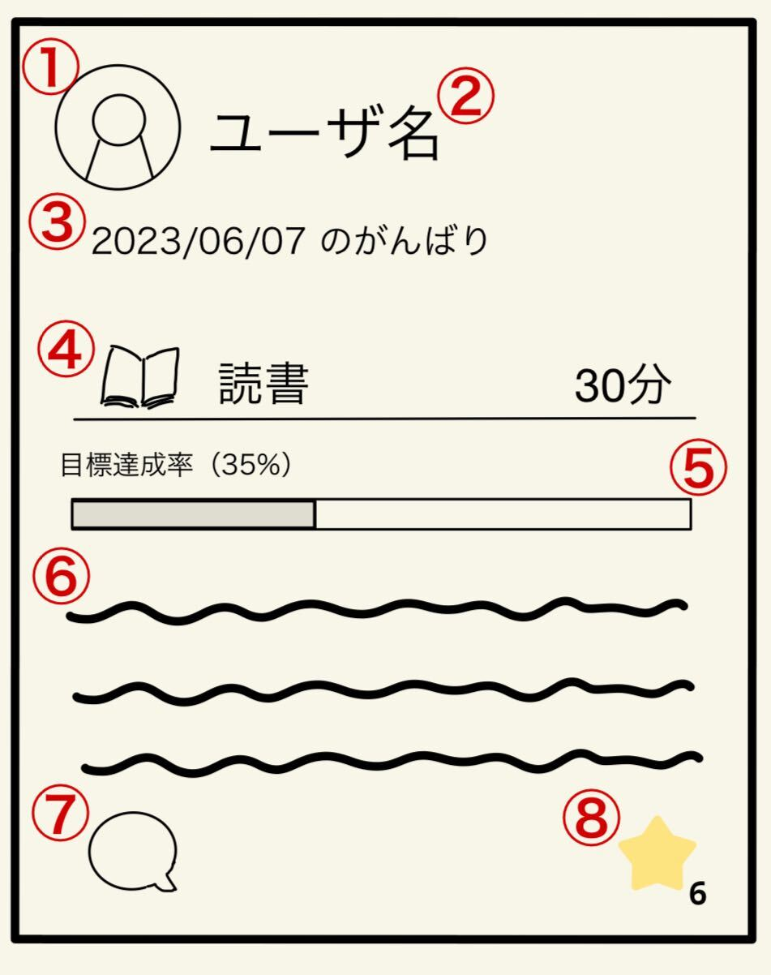

 | 機能設計

 |  | ページロード
 |  |  | ロード時に、以下の処理を実行する。
 |  |  | ログイン状態を判定し、ログイン状態でない場合はログイン画面へリダイレクトする。

 |  | 「1 ユーザのアイコン」クリック
 |  |  | ユーザページに遷移する。

 |  | 「2 ユーザ名」クリック
 |  |  | ユーザページに遷移する。

 |  | 「3 投稿の日時」
 |  |  | 「がんばり」が投稿された日時をyyyy/mm/ddフォーマットで表示する。
 |  | 「4 がんばり」
 |  |  | がんばったタグ・時間を表示する。

 |  | 「5 目標達成率」
 |  |  | 投稿時にユーザが設定した目標の達成率をプログレスバーとして表示する。

 |  | 「6 投稿のメッセージ
 |  |  | 投稿時にユーザが入力した一言メッセージを表示する。

 |  | 「7 コメント」 クリック
 |  |  | コメント入力フォームをモーダルウィンドウで表示する。

 |  | 「8 リアクション」 クリック
 |  |  | リアクションを追加・取り消しする。

 | 項目定義書

 | No | 物理名 |  | 論理名 |  | 画面型 |  | データ型 | min | max | DBテーブル |  | DBカラム | 備考
 | 1 | userIcon |  | ユーザアイコン |  | Anchor |  | String |  |  | accounts |  | user_name
 | 2 | userName |  | ユーザ名 |  | Anchor |  | String |  |  | accounts |  | user_name
 | 3 | postDate |  | 投稿日 |  | Label |  | String |  |  | posts |  | post_time
 | 4 | postGanbariTime |  | がんばり時間 |  | Label |  | String |  |  | posts |  | ganbari_time
 | 5 | postProgress |  | 進捗状況 |  | Label |  | String |  |  | goals |  | goal_id
 | 6 | postMeg |  | 投稿メッセージ |  | Label |  | String |  |  | posts |  | post_message
 | 7 | comment |  | コメント入力 |  | Button |  | String
 | 8 | reaction |  | リアクション |  | Button |  | String |  |  | riactions |  | good

コメントモーダル
外部設計書 |  |  |  |  | 画面名 |  | トップページ |  |  |  | 作成者 | 橋本凪沙 |  |  | 更新者
 |  |  |  |  | システム名 |  | がんばりシェアアプリ |  |  |  | 作成日 | 2023-06-06 |  |  | 更新日
 |  |  |  |  | 備考

 | 画面設計
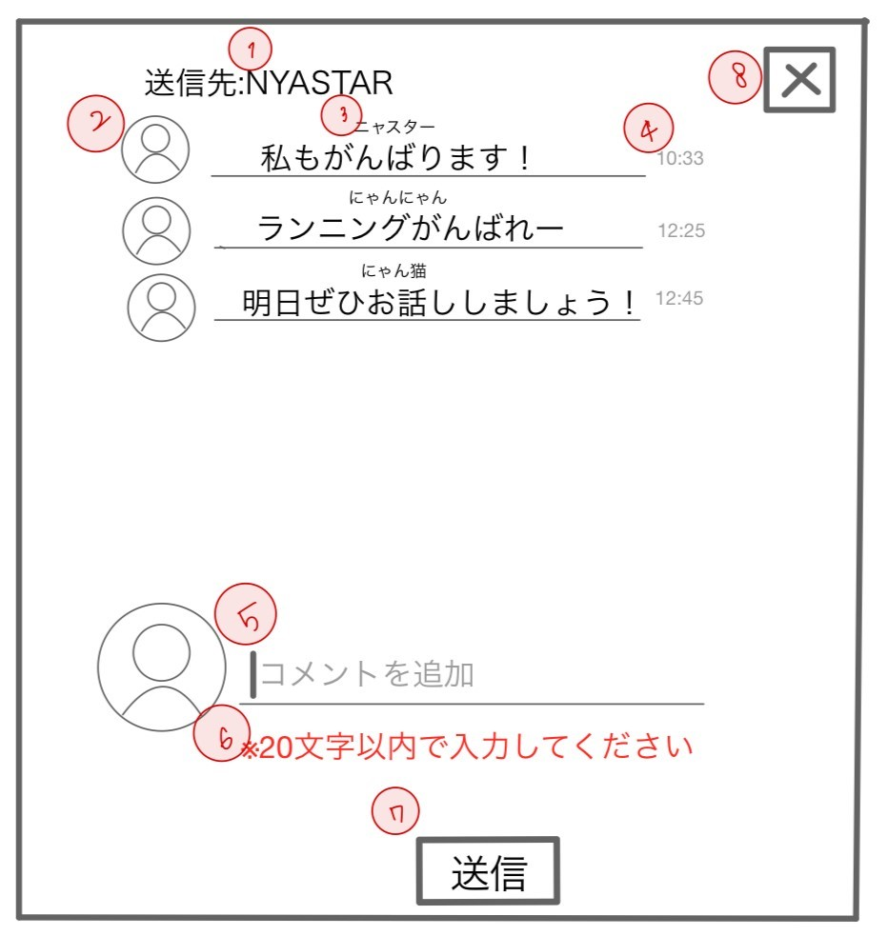
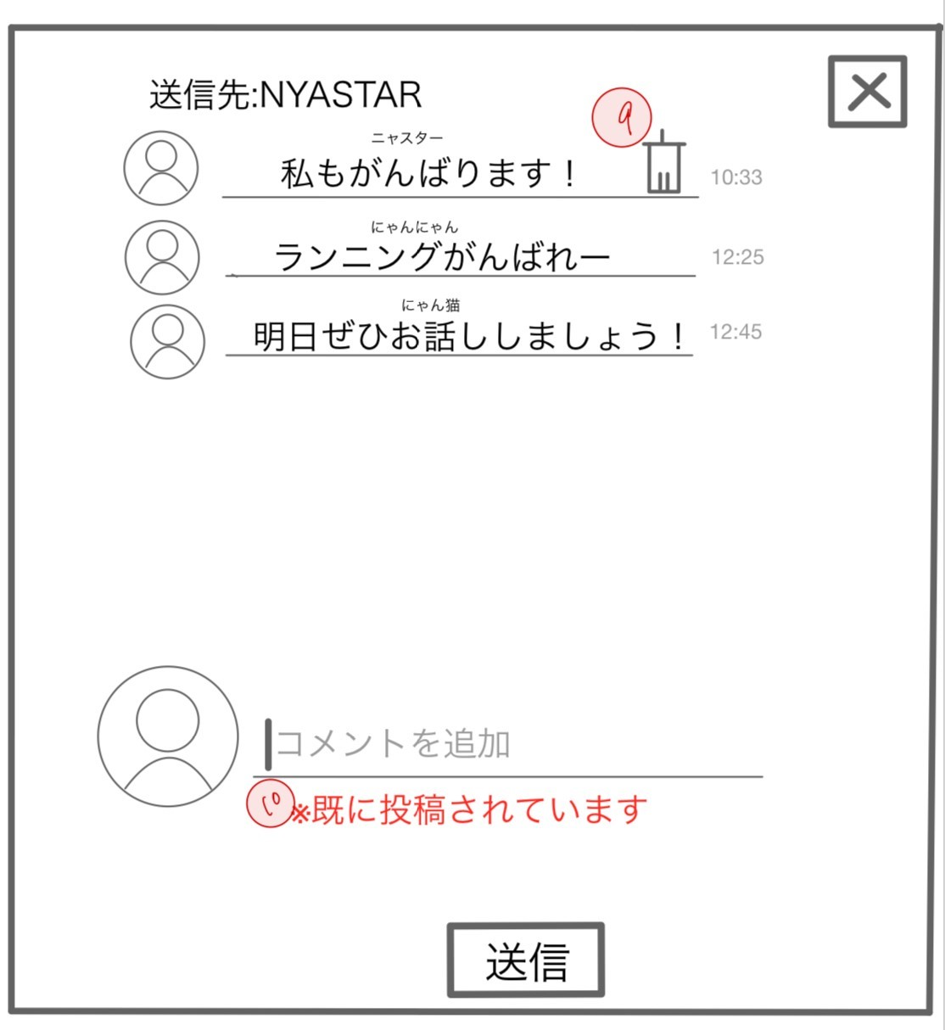
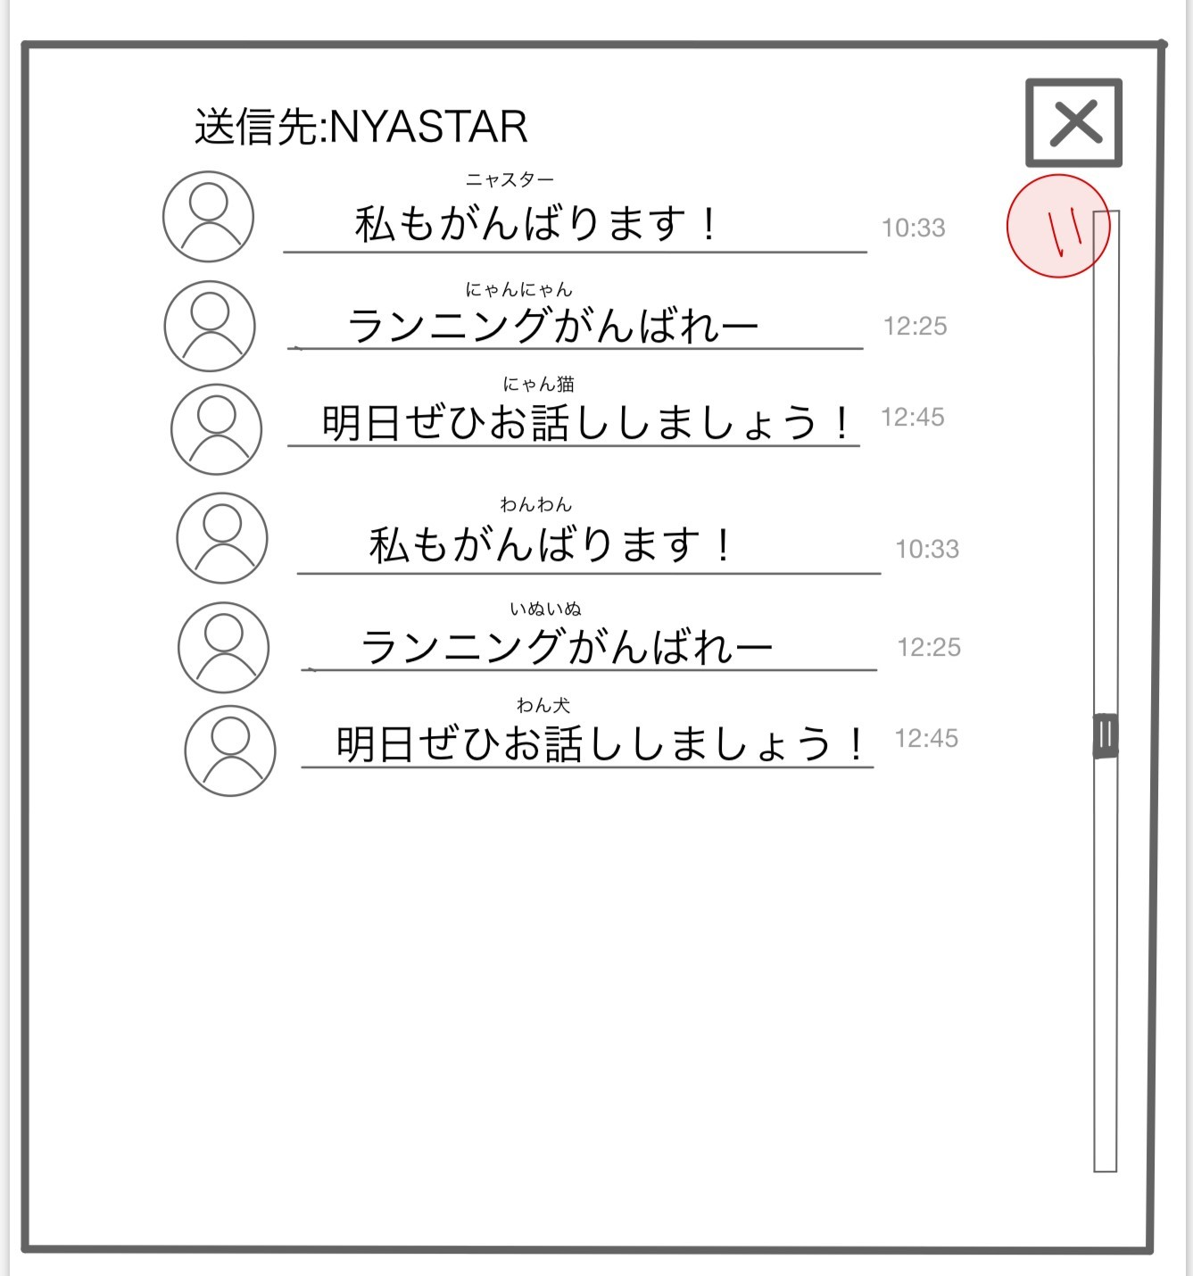

 | 機能設計

 |  | ページロード
 |  |  | ロード時に、以下の処理を実行する。
 |  |  | ログイン状態を判定し、ログイン状態でない場合はログイン画面へ遷移する。

 |  | 「1 送信先：投稿ユーザ名」
 |  |  | 投稿したユーザの表示。
 |  | 「2 コメントを送信した他ユーザアイコン」
 |  |  | アイコンをクリックするとコメントを送信した他ユーザページに遷移する。 |  |  |  |  |  |  | 「9 削除アイコン」クリック
 |  | 「３コメントを投稿したユーザ名」 |  |  |  |  |  |  |  | すでに投稿されていた自分の投稿を削除
 |  |  | コメントを投稿したユーザのユーザ名を表示。
 |  |  |  |  |  |  |  |  |  | 「10 すでに投稿されてます」エラーメッセージ
 |  | 「４ 送信時間の表示」 |  |  |  |  |  |  |  | 一つの投稿に一つのみコメント送信が可能であり、すでに投稿していた場合エラーメッセージを表示

 |  | 「５ 送信するコメントを入力」 |  |  |  |  |  |  |  | ※投稿したユーザ本人はコメント送信できないようにエラーメッセージを変更
 |  |  | 最大文字数２０文字。 |  |  |  |  |  |  | 「投稿者はコメントできません」
 |  | 「６ ２０文字以内で入力してください」エラーメッセージ
 |  |  | 送信コメントが２０文字以上入力された際、エラーメッセージを表示する。 |  |  |  |  |  |  | 「11 スクロールバー」
 |  | 「7 送信」クリック |  |  |  |  |  |  |  | コメントの一覧をスクロールする
 |  |  | 確認はせず投稿できる。
 |  |  | コメントが1文字以上入力されていない場合は、送信することができない。

 |  | 「8 閉じるボタン」クリック
 |  |  | モーダルウィンドウを閉じる。

 | 項目定義書

 | No | 物理名 |  | 論理名 |  | 画面型 |  | データ型 | min | max | DBテーブル |  | DBカラム | 備考
 | 1 | postUser |  | 送信先 |  | Label |  | String |  |  | accounts |  | user_name
 | 2 | userIcon |  | ユーザアイコン |  | Anchor |  | String
 | 3 | userName |  | ユーザーネーム |  | Anchor
 | 4 | commentTime |  | コメント時間(時間) |  | Label |  | String |  |  | comments |  | comment_time
 | 5 | commentContent |  | コメント内容 |  | Textbox |  | String | 1 | 20 | comments |  | comment_content
 | 6 | commentAlert |  | コメント警告 |  | Label |  | String
 | 7 | submit |  | 送信 |  | Button |  | String |  |  | comments
 | 8 | close |  | 閉じる |  | Button |  | String
 | 9 | commentDelete |  | コメント削除 |  | Button |  | String
 | 10 | submitAlert |  | 送信警告 |  | Label |  | String
 | 11 | scrollbar |  | スクロールバー |  | scroll

ユーザ検索
外部設計書 |  |  |  |  | 画面名 |  | 検索ページ |  |  |  | 作成者 | 稲垣大誠 |  |  |  | 更新者
 |  |  |  |  | システム名 |  | がんばりシェアアプリ |  |  |  | 作成日 | 2023-06-06 |  |  |  | 更新日
 |  |  |  |  | 備考

 | 画面設計
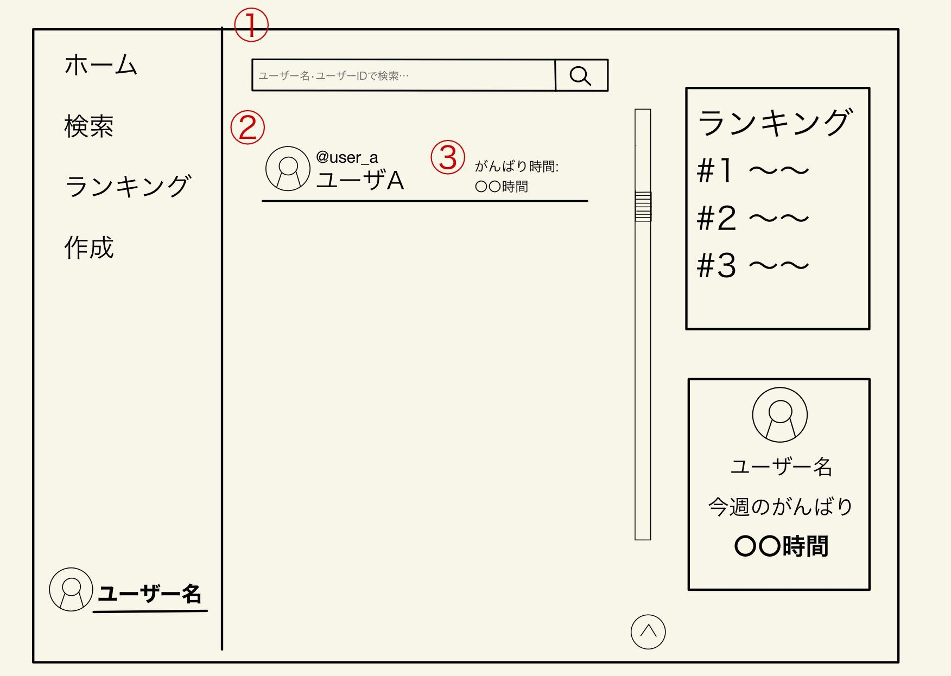

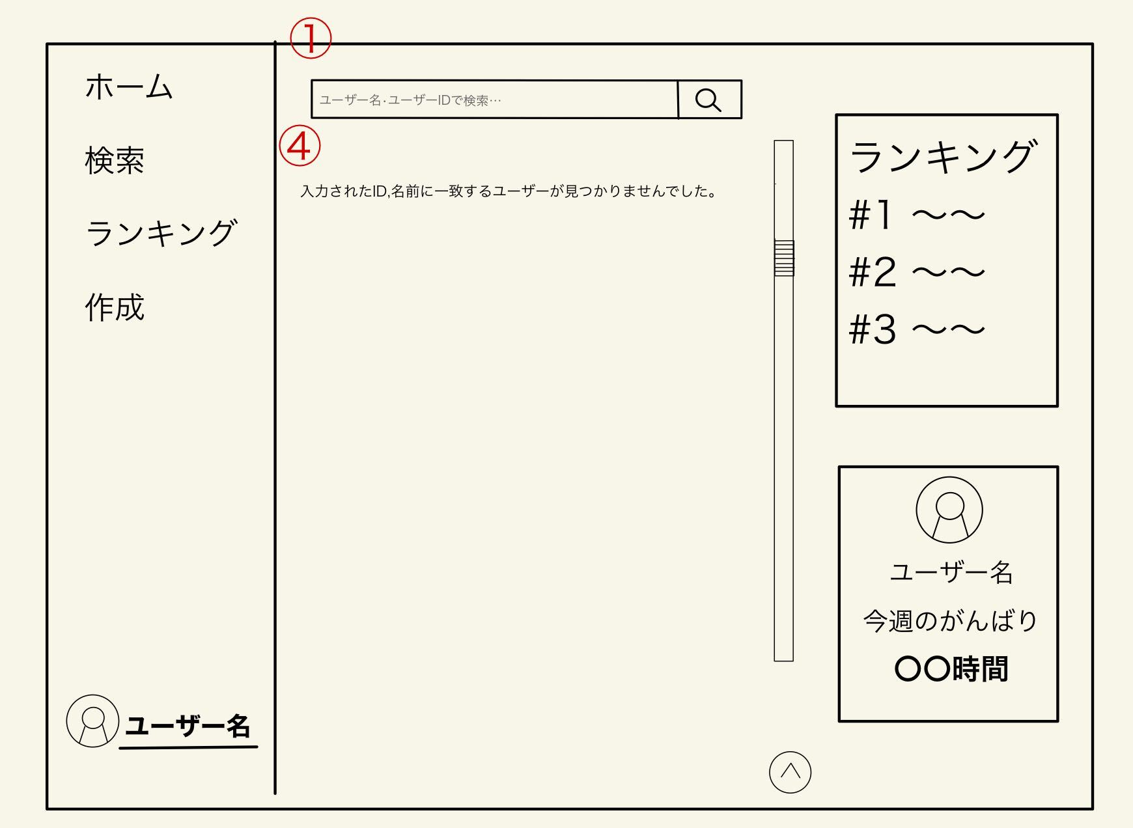

 | 機能設計

 |  | ページロード
 |  |  | ロード時に、以下の処理を実行する。
 |  |  | ログイン状態を判定し、ログイン状態でない場合ログイン画面へリダイレクトする。

 |  |  | 全体ランキングを「７小ランキング」に表示する
 |  |  | ユーザ自身のがんばり時間を「８今週のがんばり時間」に表示する
 |  | 「1 検索」でのエンターまたは虫眼鏡ボタン押下
 |  |  | 検索欄が空欄である場合は何もしない。
 |  |  | 空欄でない場合、検索結果一覧を画面に表示する。検索結果は、対象文字での検索を自動で行う。

 |  | 「2 検索結果」のユーザ名を押下
 |  |  | ユーザ名、ユーザアイコンを押下するとユーザページに遷移する。

 |  | 「3 ユーザーがんばり時間」
 |  |  | ユーザー名の右側にユーザの活動の累計時間を表示する。

 |  | 「4 該当ユーザーなし」のメッセージ
 |  |  | 検索したユーザID,名前が見つからなかった場合、メッセージを画面に表示する。

 | 項目定義書

 | No | 物理名 |  | 論理名 |  | 画面型 |  | データ型 | min | max | DBテーブル |  | DBカラム |  | 備考
 | 1 | serachForm |  | 検索フォーム |  | textbox |  | String | 1 | 20 | accounts |  | user_name | user_id
 | 2 | serachResult |  | 検索結果 |  | Anchor |  | String |  |  | accounts |  | user_name | user_id
 | 3 | userGanbariTime |  | ユーザがんばり時間 |  | Label |  | String |  |  | posts |  | ganbari_time
 | 4 | serachResultMeg |  | 該当ユーザなし表示 |  | Label |  | String

ランキング
外部設計書 |  |  |  |  |  | 画面名 |  | ランキングページ |  |  |  | 作成者 | 稲垣大誠 |  |  | 更新者
 |  |  |  |  |  | システム名 |  | がんばりシェアアプリ |  |  |  | 作成日 | 2023-06-06 |  |  | 更新日
 |  |  |  |  |  | 備考

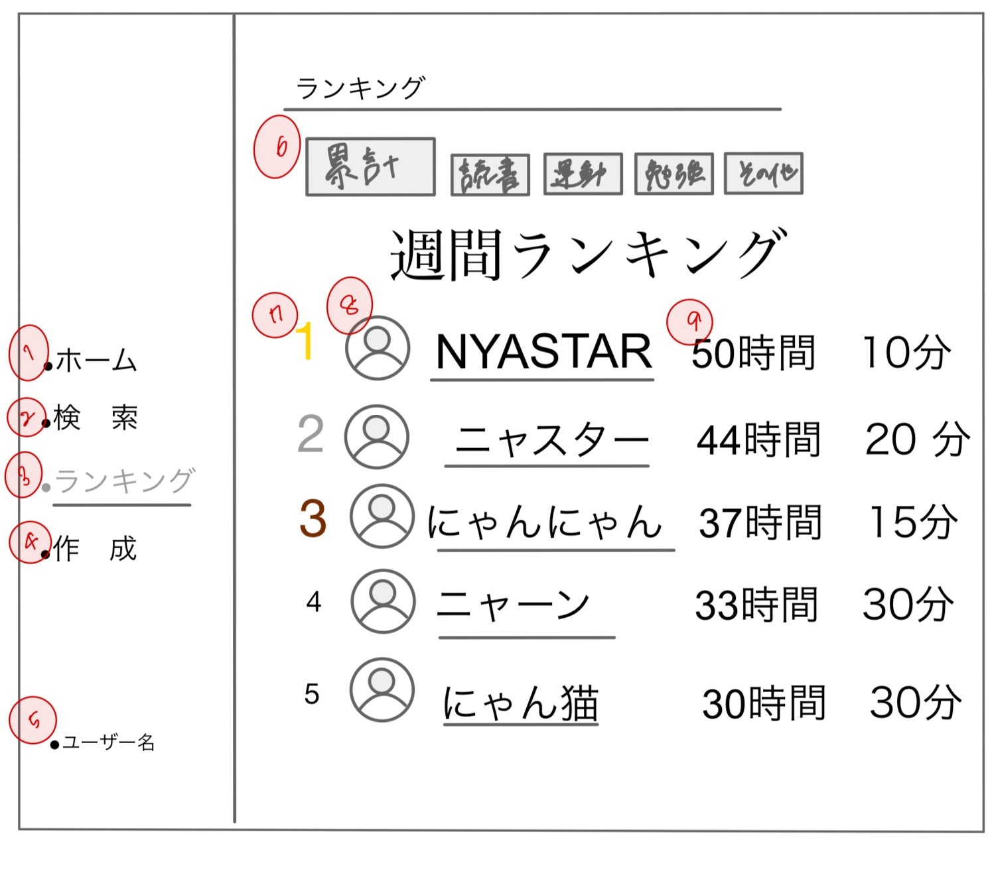
 | 画面設計

 | 機能設計

 |  | ページロード
 |  |  | ロード時に、以下の処理を実行する。
 |  |  | ログイン状態を判定し、ログイン状態でない場合ログイン画面へリダイレクトする。
 |  |  | 過去一週間のユーザの活動時間を取得し、ランキングとして昇順に表示する。

 |  | 「1 ホーム」クリック
 |  |  | トップページに遷移する。 |  | トップページに遷移する。
 |  | 「2 検索」クリック
 |  |  | ユーザ検索ページに遷移する。

 |  | 「3 ランキング」クリック
 |  |  | ランキングが更新される。

 |  | 「4 作成」クリック
 |  |  | 投稿を作成するモーダルウィンドウを表示する。

 |  | 「5 ユーザ名」クリック
 |  |  | マイページに遷移する。

 |  | 「6 タグ」クリック
 |  |  | クリックしたタグのランキングを「7 ランキング」に表示する。（タグ選択は複数可能）

 |  | 「7 ランキング」
 |  |  | 指定されたタグのランキングを表示。（指定がない場合は総合ランキングを表示）

 |  | 「8 ユーザ」クリック
 |  |  | ユーザアイコン、ユーザ名をクリックするとページに遷移する。

 |  | 「9 1週間のがんばり時間」
 |  |  | 1週間のがんばり時間を表示する。

 | 項目定義書

 | No | 物理名 |  | 論理名 |  |  | 画面型 |  | データ型 | min | max | DBテーブル |  | DBカラム | 備考
 | 1 | home |  | ホーム |  |  | Button |  | String
 | 2 | serach |  | 検索 |  |  | Anchor |  | String
 | 3 | ranking |  | ランキング |  |  | Button |  | String
 | 4 | postCreate |  | 作成 |  |  | Button |  | String
 | 5 | loginUser |  | ログインユーザ名 |  |  | Anchor |  | String | 1 | 16 | accounts |  | user_name
 | 6 | tag |  | タグ |  |  | CheckBox |  | String |  |  | goals |  | genre_tag
 | 7 | rankingBoard |  | ランキング一覧 |  |  | Anchor |  | String |  |  | posts
 | 8 | userIcon |  | ユーザアイコン |  |  | Anchor |  | String
 | 9 | userGanbariTime |  | ユーザがんばり時間 |  |  | Label |  | String |  |  | posts |  | ganbari_time

他ユーザページ
外部設計書 |  |  |  |  | 画面名 |  | ユーザページ |  |  |  | 作成者 | 橋本凪沙 |  |  | 更新者
 |  |  |  |  | システム名 |  | がんばりシェアアプリ |  |  |  | 作成日 | 2023-06-06 |  |  | 更新日
 |  |  |  |  | 備考

 | 画面設計
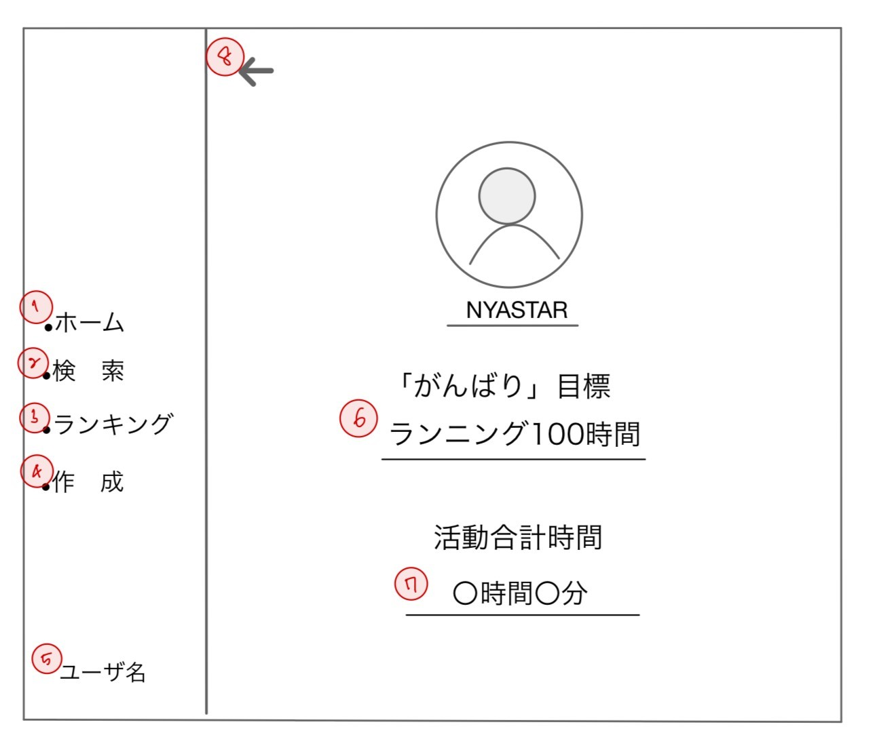

 | 機能設計

 |  | ページロード
 |  |  | ロード時に、以下の処理を実行する。
 |  |  | ログイン状態を判定し、ログイン状態でない場合ログイン画面へリダイレクトする。

 |  |  | 他ユーザの設定した「がんばり」目標と目標時間を「７がんばり目標」に表示する
 |  |  | 他ユーザのがんばり時間を「８今週のがんばり時間」に表示する

 |  | 「1 ホーム」クリック
 |  |  | トップページに遷移する。
 |  | 「2 検索」クリック
 |  |  | ユーザ検索ページに遷移する。

 |  | 「3 ランキング」クリック
 |  |  | ランキング詳細ページに遷移する。

 |  | 「4 作成」クリック
 |  |  | 投稿を作成するモーダルウィンドウを表示する。

 |  | 「5 ユーザ名」クリック
 |  |  | マイページに遷移する。

 |  | 「6 がんばり目標」
 |  |  | 設定した「がんばり」目標を表示する

 |  | 「7 活動の合計時間」
 |  |  | 活動の合計時間を表示する。

 |  | 「8 戻る」クリック
 |  |  | 1つ前のページに遷移する。JSにてhistory.back()を実行。

 | 項目定義書

 | No | 物理名 |  | 論理名 |  | 画面型 |  | データ型 | min | max | DBテーブル |  | DBカラム | 備考
 | 1 | home |  | ホーム |  | Button |  | String
 | 2 | serach |  | 検索 |  | Anchor |  | String
 | 3 | ranking |  | ランキング |  | Anchor |  | String
 | 4 | postCreate |  | 作成 |  | Button |  | String
 | 5 | loginUser |  | ログインユーザ名 |  | Anchor |  | String |  |  | accounts |  | user_name
 | 6 | goal |  | 目標 |  | Label |  | String |  |  | goals |  | goal_name
 | 7 | sum |  | 合計時間 |  | Label |  | String |  |  | posts |  | ganbari_time
 | 8 | returnUser |  | ひとつ前のページ |  | Anchor |  | String

マイページ
外部設計書 |  |  |  |  | 画面名 |  | マイページ |  |  |  |  | 作成者 | 稲垣大誠 |  |  |  | 更新者
 |  |  |  |  | システム名 |  | がんばりシェアアプリ |  |  |  |  | 作成日 | 2023-06-06 |  |  |  | 更新日
 |  |  |  |  | 備考

 | 画面設計
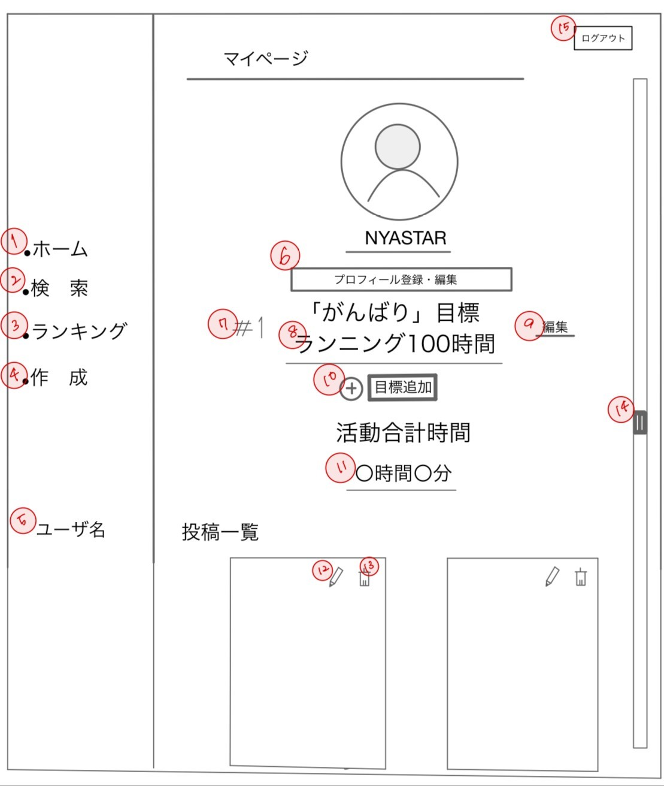

 | 機能設計

 |  | ページロード
 |  |  | ロード時に、以下の処理を実行する。
 |  |  | ログイン状態を判定し、ログイン状態でない場合ログイン画面へリダイレクトする。

 |  |  | 設定した「がんばり」目標と目標時間を「７がんばり目標」に表示する
 |  |  | ユーザ自身のがんばり時間を「８今週のがんばり時間」に表示する

 |  | 「1 ホーム」クリック |  |  |  |  |  |  | 「９ 目標編集」 クリック
 |  |  | トップページに遷移する。 |  |  |  |  |  |  | 目標を編集するモーダルウィンドウを表示する。 |  |  |  |  | （20文字）

 |  | 「2 検索」クリック |  |  |  |  |  |  | 「１０ 目標追加」 クリック
 |  |  | ユーザ検索ページに遷移する。 |  |  |  |  |  |  | 目標を追加するモーダルウィンドウを表示する。 |  |  |  |  | （20文字）

 |  | 「3 ランキング」クリック |  |  |  |  |  |  | 「11 活動の合計時間」
 |  |  | ランキング詳細ページに遷移する。 |  |  |  |  |  |  | 活動の合計時間を表示する。

 |  | 「4 作成」クリック |  |  |  |  |  |  | 「12 編集アイコン」クリック
 |  |  | 投稿を作成するモーダルウィンドウを表示する。 |  |  |  |  |  |  | 投稿作成モーダルを表示し、投稿内容の編集が可能。モーダル内のフォームには現在の投稿内容が入力済み。
 |  |  |  |  |  |  |  |  |  | 編集後はページがリロードされ、編集済みの投稿を一覧に表示する。
 |  | 「5 ユーザ名」クリック
 |  |  | マイページに遷移する。 |  |  |  |  |  | 「13 削除アイコン」クリック
 |  |  |  |  |  |  |  |  |  | 投稿を削除し、削除後はページがリロードする。
 |  | 「6 プロフィール登録・編集画面」クリック
 |  |  | プロフィール情報を編集するページに遷移する。 |  |  |  |  |  | 「14 スクロールバー」
 |  |  |  |  |  |  |  |  |  | マイページの一覧をスクロールする
 |  | 「7 #」
 |  |  | 登録した目標を「登録した順」で表示する。 |  |  |  |  |  | 「15 ログアウト」クリック
 |  |  |  |  |  |  |  |  |  | ログアウトし、ログインページにリダイレクトする。
 |  | 「8 がんばり目標」
 |  |  | 設定した「がんばり」目標を表示する。

 | 項目定義書

 | No | 物理名 |  | 論理名 |  | 画面型 |  | データ型 | min |  | max | DBテーブル |  | DBカラム |  | 備考
 | 1 | home |  | ホーム |  | Button |  | String
 | 2 | serach |  | 検索 |  | Anchor |  | String
 | 3 | ranking |  | ランキング |  | Anchor |  | String
 | 4 | postCreate |  | 作成 |  | Button |  | String
 | 5 | loginUser |  | ログインユーザ名 |  | Anchor |  | String |  |  |  | accounts |  | user_name
 | 6 | editProfile |  | プロフィール登録・編集 |  | Anchor |  | String
 | 7 | index |  | インデックス |  | Anchor |  | String |  |  |  | goals |  | goal_date
 | 8 | goal |  | 目標 |  | Label |  | String | 1 |  | 20 | goals |  | goal_name
 | 9 | editGoal |  | 目標編集 |  | Button |  | String
 | 10 | addGoal |  | 目標追加 |  | Button |  | String
 | 11 | sum |  | 合計時間 |  | Label |  | String |  |  |  | posts |  | ganbari_time
 | 12 | editPost |  | 投稿編集 |  | Button |  | String
 | 13 | deletePost |  | 投稿削除 |  | Button |  | String |  |  |  | posts
 | 14 | scrollBar |  | スクロールバー |  | Scroll |  | String
 | 15 | logout |  | ログアウト |  | Button |  | String

マイページ_登録情報編集
外部設計書 |  |  |  |  | 画面名 |  | ユーザ情報編集ウィンドウ |  |  |  |  | 作成者 | 稲垣大誠 |  |  | 更新者
 |  |  |  |  | システム名 |  | がんばりシェアアプリ |  |  |  |  | 作成日 | 2023-06-06 |  |  | 更新日
 |  |  |  |  | 備考

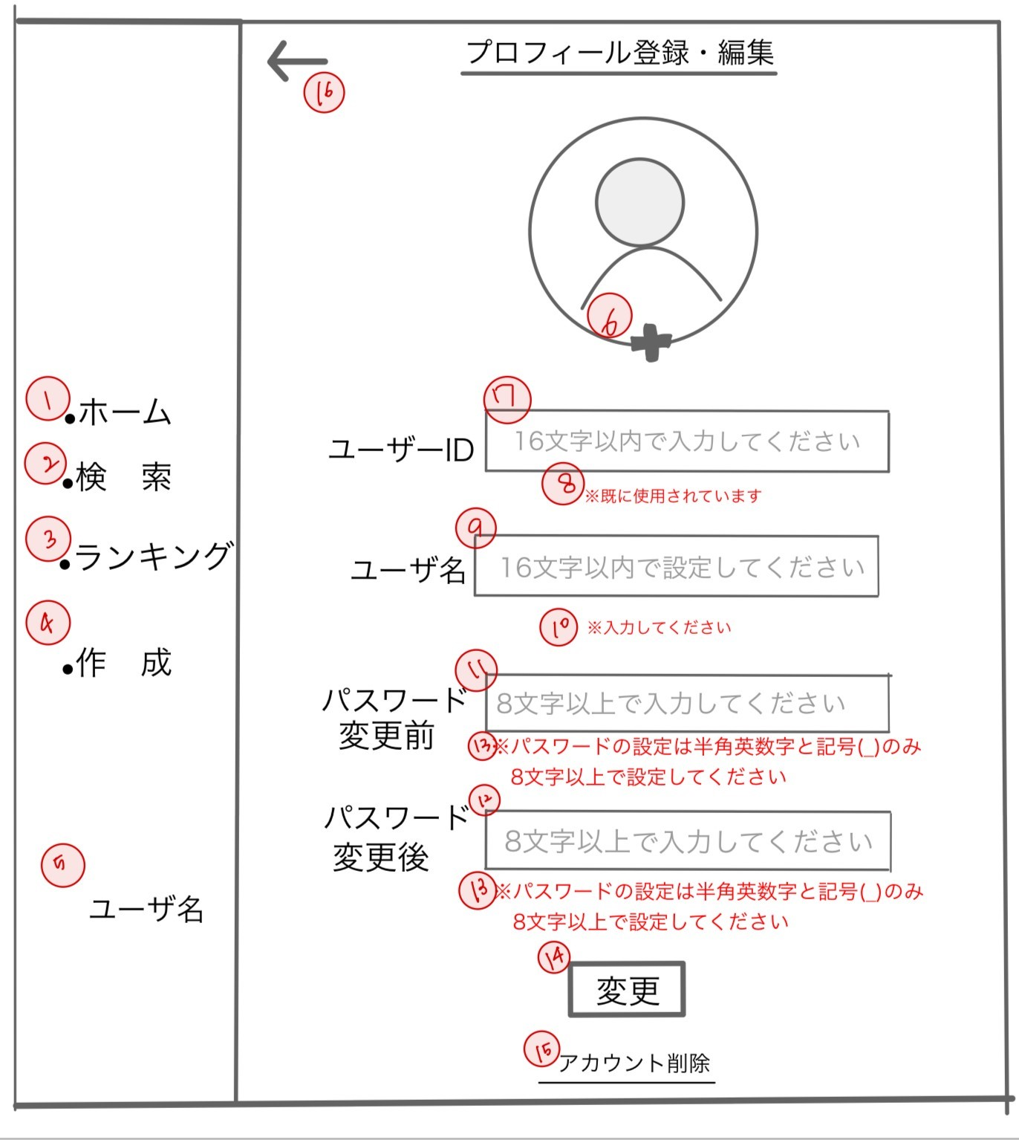
 | 画面設計

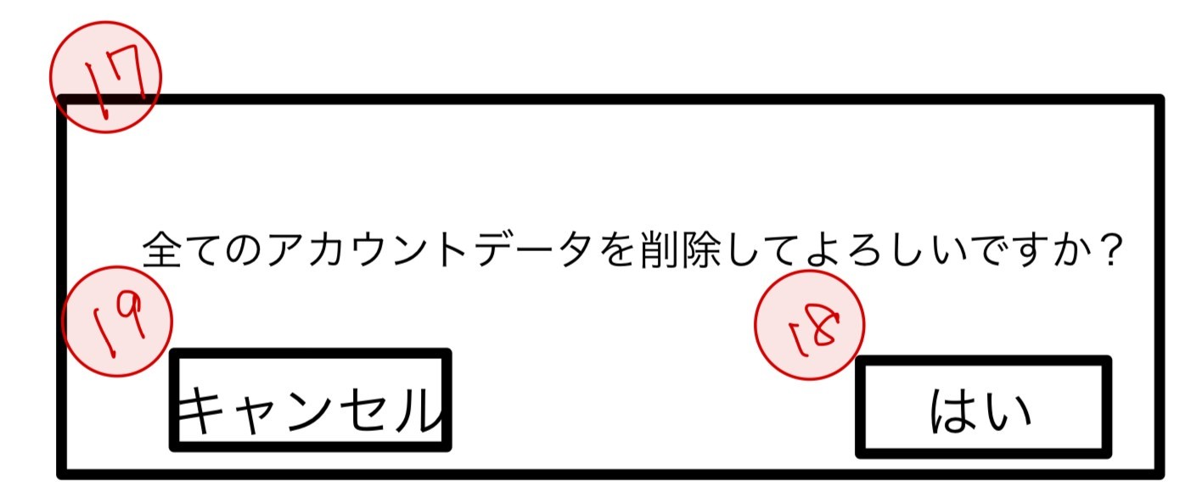

 | 機能設計
 |  | ページロード
 |  |  | ロード時に、以下の処理を実行する。
 |  |  | ログイン状態を判定し、ログイン状態でない場合ログイン画面へリダイレクトする。

 |  | 「1 ホーム」クリック |  |  |  |  |  | 「1１ パスワード（変更前）」
 |  |  | トップページに遷移する。 |  |  |  |  |  | 変更前のパスワードを入力する。
 |  |  |  |  |  |  |  | 「1２ パスワード（変更後）」
 |  | 「2 検索」クリック |  |  |  |  |  |  | 変更後のパスワードを入力する。
 |  |  | ユーザ検索ページに遷移する。

 |  | 「3 ランキング」クリック |  |  |  |  |  | 「1３ パスワード警告」
 |  |  | ランキング詳細ページに遷移する。 |  |  |  |  |  | パスワードの入力が誤っていた場合、アラートを表示する。
 |  |  |  |  |  |  |  | 「1４ 変更」
 |  | 「4 作成」クリック |  |  |  |  |  |  | プロフィールの入力を変更する。
 |  |  | 投稿を作成するモーダルウィンドウを表示する。
 |  | 「５ ユーザ名」 |  |  |  |  |  | 「1５アカウント削除」クリック
 |  |  | 変更後のユーザ名を入力する。 |  |  |  |  |  | 全てのデータを削除する
 |  | 「6 プロフィール画像」 |  |  |  |  |  |  | 削除する前にアラートダイアログでほんとに削除するか確認する
 |  |  | 変更後のプロフィール画像を添付する。 |  |  |  |  | 「1６ 戻るボタン」クリック
 |  | 「7 ユーザID」 |  |  |  |  |  |  | マイページに戻る。
 |  |  | 変更後のユーザIDを入力する。
 |  | 「8 ユーザID警告」 |  |  |  |  |  | 「1７ アラートダイヤログ」
 |  |  | 変更後のユーザIDが既に使用されていることを警告する。 |  |  |  |  |  | アカウント削除を実行するか確認する
 |  |  | 空白だった場合「入力してください」
 |  | 「9 ユーザ名」 |  |  |  |  |  | 「1８ はい」クリック
 |  |  | 変更後のユーザ名を入力する。 |  |  |  |  |  | ログインページにリダイレクト
 |  | 「１０ ユーザ名警告」
 |  |  | 入力がなかった場合エラーメッセ‐ジを表示 |  |  |  |  | 「１９ キャンセル」クリック
 |  |  |  |  |  |  |  |  | アラートダイアログが消える

 | 項目定義書

 | No |  | 物理名 | 論理名 |  | 画面型 |  | データ型 |  | min | max | DBテーブル |  | DBカラム | 備考
 | 1 |  | home | ホーム |  | Button |  | String
 | 2 |  | serach | 検索 |  | Anchor |  | String
 | 3 |  | ranking | ランキング |  | Button |  | String
 | 4 |  | postCreate | 作成 |  | Button |  | String
 | 5 |  | loginUser | ログインユーザ名 |  | Anchor |  | String |  | 1 | 16 | accounts |  | user_name
 | 6 |  | profilePic | プロフィール画像 |  | image |  | String
 |  |  | changeUserID | 変更ID入力 |  | Textbox |  | String |  | 1 | 16 | accounts |  | user_id
 | 8 |  | changeUserIDAlert | ユーザID警告 |  | Label |  | String
 | 9 |  | userName | ユーザ名 |  | Textbox |  | String |  | 1 | 16 | accounts |  | user_name
 | 10 |  | changeUserNameAlert | ユーザ名警告 |  | Label |  | String
 | 11 |  | ganbariTime | 現在のPW |  | Textbox |  | String |  | 1 | 8 | accounts |  | password
 | 12 |  | changeUserPW | 変更PW入力 |  | Textbox |  | String |  | 1 | 8 | accounts |  | password
 | 13 |  | changeUserPWAlert | 変更PW入力警告 |  | Label |  | String
 | 14 |  | changeThrow | 変更 |  | Button |  | String |  |  |  | accounts
 | 15 |  | delete | 削除 |  | Button |  | String |  |  |  | accounts
 | 16 |  | return | 戻る |  | Anchor |  | String
 | 17 |  | deleteAlert | アカウント削除 |  | Button |  | String |  |  |  | accounts
 | 18 |  | yes | はい |  | Button |  | String
 | 19 |  | cancel | キャンセル |  | Button |  | String

目標編集
外部設計書 |  |  |  |  | 画面名 |  | ユーザ情報編集ウィンドウ |  |  |  | 作成者 | 稲垣大誠 |  |  | 更新者
 |  |  |  |  | システム名 |  | がんばりシェアアプリ |  |  |  | 作成日 | 2023-06-06 |  |  | 更新日
 |  |  |  |  | 備考

 | 画面設計

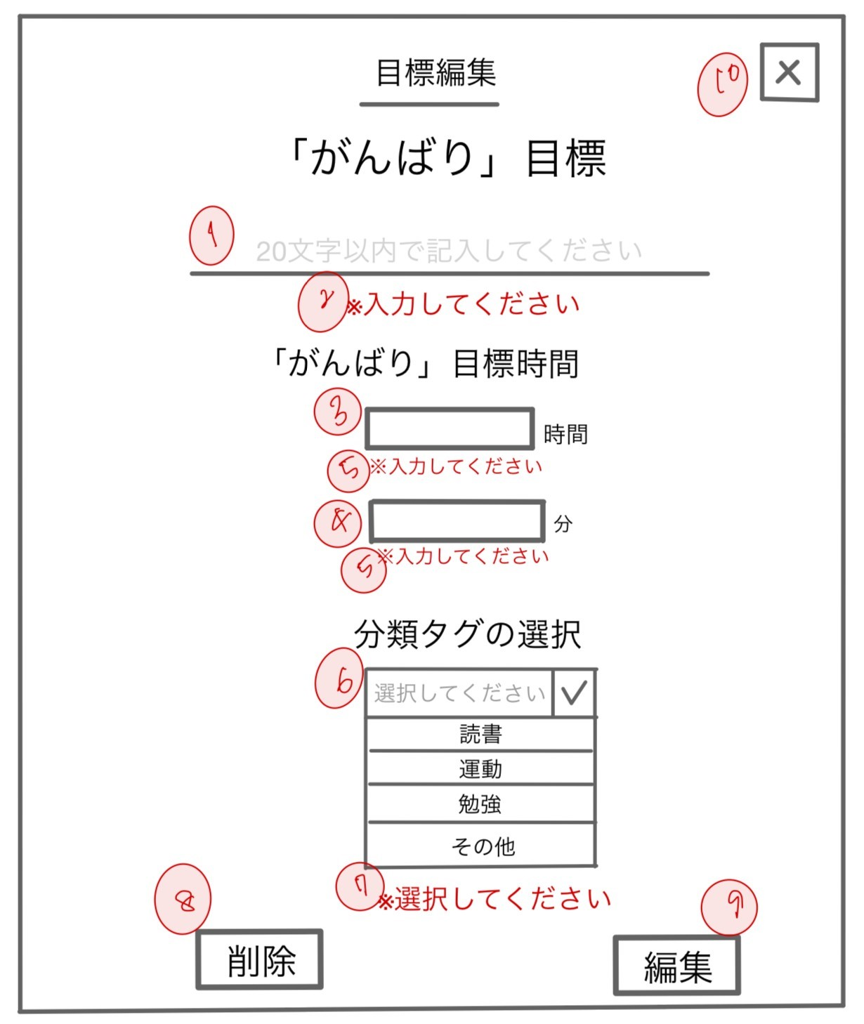

 | 機能設計

 |  | 「1 がんばり目標変更」
 |  |  | 変更後のがんばり目標を入力する。

 |  | 「2 がんばり目標変更警告」
 |  |  | 変更後のがんばりが入力されていない場合、表示。
 |  | 「3 がんばり目標時間変更」
 |  |  | 変更後のがんばり目標時間を入力する。
 |  | 「4 がんばり目標時間（分）変更」
 |  |  | 変更後のがんばり目標時間（分）を入力する。
 |  | 「5 目標時間変更警告」
 |  |  | 変更後の目標時間が入力されていない場合、表示する。
 |  | 「6 分類タグ選択」
 |  |  | 変更後の分類タグをクリックする。
 |  | 「7 分類タグ選択アラート」
 |  |  | 分類タグが選択されていない場合、表示する。
 |  | 「8 削除ボタン」クリック
 |  |  | 目標を削除する。
 |  | 「9 編集ボタン」クリック
 |  |  | 入力した目標を変更する。
 |  | 「10 閉じる」
 |  |  | ウィンドウを閉じる。

 | 項目定義書

 | No |  | 物理名 | 論理名 |  | 画面型 |  | データ型 | min | max | DBテーブル |  | DBカラム | 備考
 | 1 |  | editGoal | 目標変更 |  | Textbox |  | String |  |  | goals |  | goal_name
 | 2 |  | editGoalAlert | 目標変更警告 |  | Label |  | String
 | 3 |  | editGanbariTime | がんばり時間変更 |  | Textbox |  | String | 0 |  | goals |  | goal_time
 | 4 |  | editGanbariMinutes | がんばり時間（分）変更 |  | Number |  | String | 0 | 59 | goals |  | goal_time
 | 5 |  | editGanbariTimeAlert | がんばり時間変更警告 |  | Label |  | String
 | 6 |  | tagSelect | タグ選選択変更 |  | Button |  | String |  |  | goals |  | genre_tag
 | 7 |  | tagSelectAlert | タグ選択変更警告 |  | Label |  | String
 | 8 |  | delete | 削除 |  | Button |  | String |  |  | goals
 | 9 |  | change | 変更 |  | button |  | String |  |  | goals
 | 10 |  | close | 閉じる |  | Button |  | String

目標追加
外部設計書 |  |  |  |  | 画面名 |  | ユーザ情報編集ウィンドウ |  |  |  | 作成者 | 稲垣大誠 |  |  | 更新者
 |  |  |  |  | システム名 |  | がんばりシェアアプリ |  |  |  | 作成日 | 2023-06-06 |  |  | 更新日
 |  |  |  |  | 備考

 | 画面設計
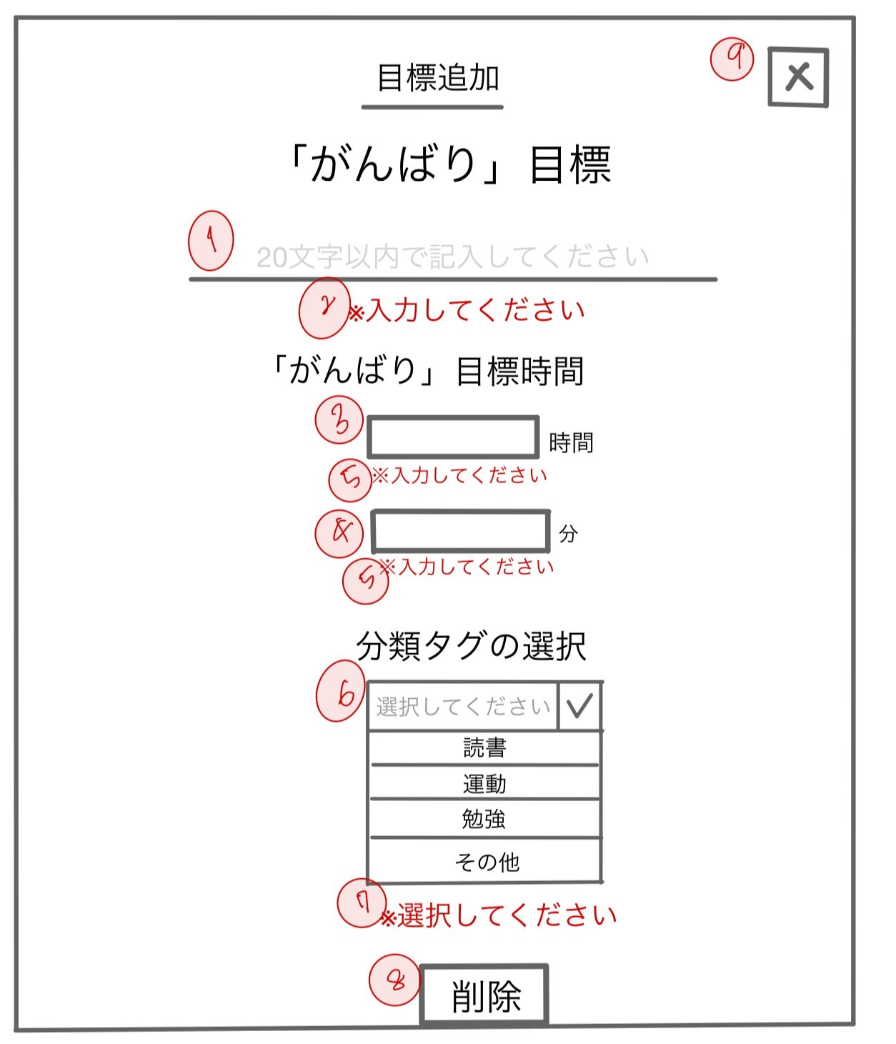

 | 機能設計

 |  | 「1 がんばり目標追加」
 |  |  | 追加後のがんばり目標を入力する。

 |  | 「2 がんばり目標追加警告」
 |  |  | 追加後のがんばりが入力されていない場合、表示。
 |  | 「3 がんばり目標時間追加」
 |  |  | 追加後のがんばり目標時間を入力する。
 |  | 「4 がんばり目標時間（分）追加」
 |  |  | 追加後のがんばり目標時間（分）を入力する。
 |  | 「5 目標時間追加警告」
 |  |  | 追加後の目標時間が入力されていない場合、表示する。
 |  | 「6 分類タグ選択」
 |  |  | 追加後の分類タグをクリックする。
 |  | 「7 分類タグ選択アラート」
 |  |  | 分類タグが選択されていない場合、表示する。
 |  | 「8 削除ボタン」クリック
 |  |  | 目標を削除する。

 |  | 「９ 閉じる」
 |  |  | ウィンドウを閉じる。

 | 項目定義書

 | No | 物理名 |  | 論理名 |  | 画面型 |  | データ型 | min | max | DBテーブル |  | DBカラム | 備考
 | 1 | addGoal |  | 目標追加 |  | Textbox |  | String |  |  | goals |  | goal_name
 | 2 | addGoalAlert |  | 目標追加警告 |  | Label |  | String
 | 3 | addGanbariTime |  | がんばり時間追加 |  | Textbox |  | String | 0 |  | goals |  | goal_time
 | 4 | addGanbariMinutes |  | がんばり時間（分）追加 |  | Textbox |  | String | 0 | 59 | goals |  | goal_time
 | 5 | addGanbariTimeAlert |  | がんばり時間追加警告 |  | Textbox |  | String
 | 6 | tagSelect |  | タグ選択 |  | Button |  | String |  |  | goals |  | genre_tag
 | 7 | tagSelectAlert |  | タグ選択警告 |  | Label |  | String
 | 8 | delete |  | 削除 |  | Button |  | String |  |  | goals
 | 9 | close |  | 閉じる |  | Button |  | String

